Sheet1
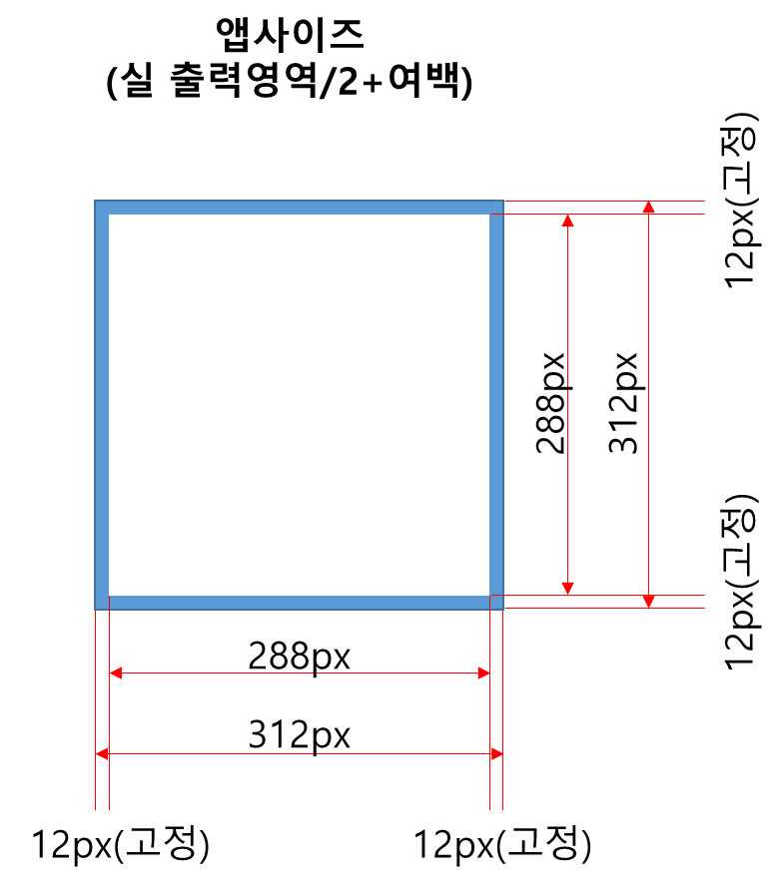
용지종류 | 영역구분 | width(mm) | height(mm) | w-출력도트(px) | h-출력도트(px) | w-앱사이즈(px) | h-앱사이즈(px)
80x80 (초기 디폴트) | 전체 용지영역 | 80 | 80 | 640 | 640
 | 출력부분영역 | 72 | 72 | 576 | 576 | 312 | 312 | 여백 상하좌우 12px씩 포함된 사이즈(최외곽 1px라인은 별도)
104x80 | 전체 용지영역 | 104 | 80 | 832 | 640
 | 출력부분영역 | 96 | 72 | 768 | 576 | 408 | 312 | 여백 상하좌우 12px씩 포함된 사이즈(최외곽 1px라인은 별도)
56x80 | 전체 용지영역 | 56 | 80 | 448 | 640
 | 출력부분영역 | 48 | 72 | 384 | 576 | 216 | 312 | 여백 상하좌우 12px씩 포함된 사이즈(최외곽 1px라인은 별도)
80x104 | 전체 용지영역 | 80 | 104 | 640 | 832
 | 출력부분영역 | 72 | 96 | 576 | 768 | 312 | 408 | 여백 상하좌우 12px씩 포함된 사이즈(최외곽 1px라인은 별도)
80x56 | 전체 용지영역 | 80 | 56 | 640 | 448
 | 출력부분영역 | 72 | 48 | 576 | 384 | 312 | 216 | 여백 상하좌우 12px씩 포함된 사이즈(최외곽 1px라인은 별도)

